EVD_OPL21-01
Test Case ID | ASM12-01
Test Case Summary | Lakukan entry insurance existing

Step # | Test Evidence | Re-Test Evidence (if found Bug/Issue)
1
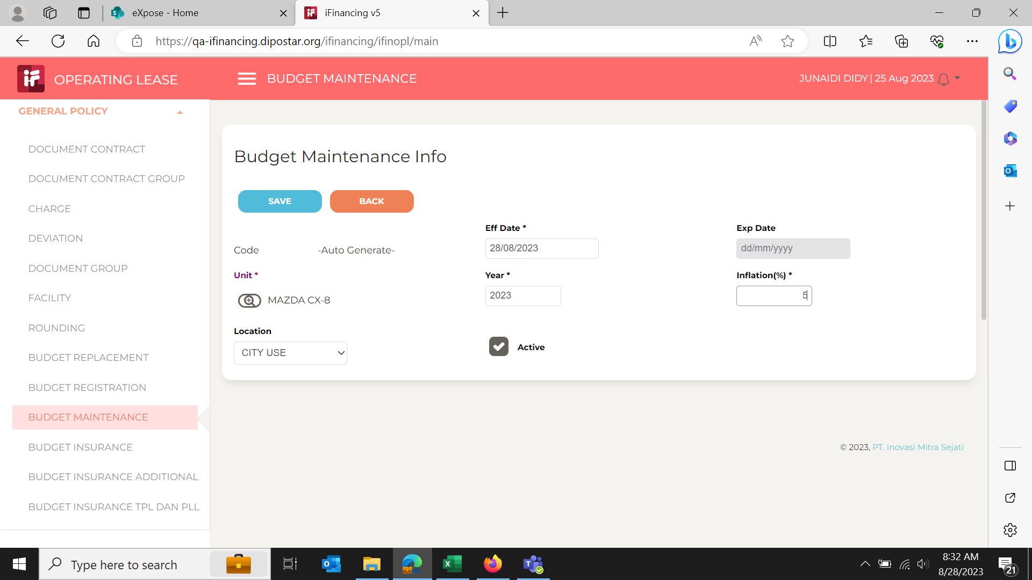

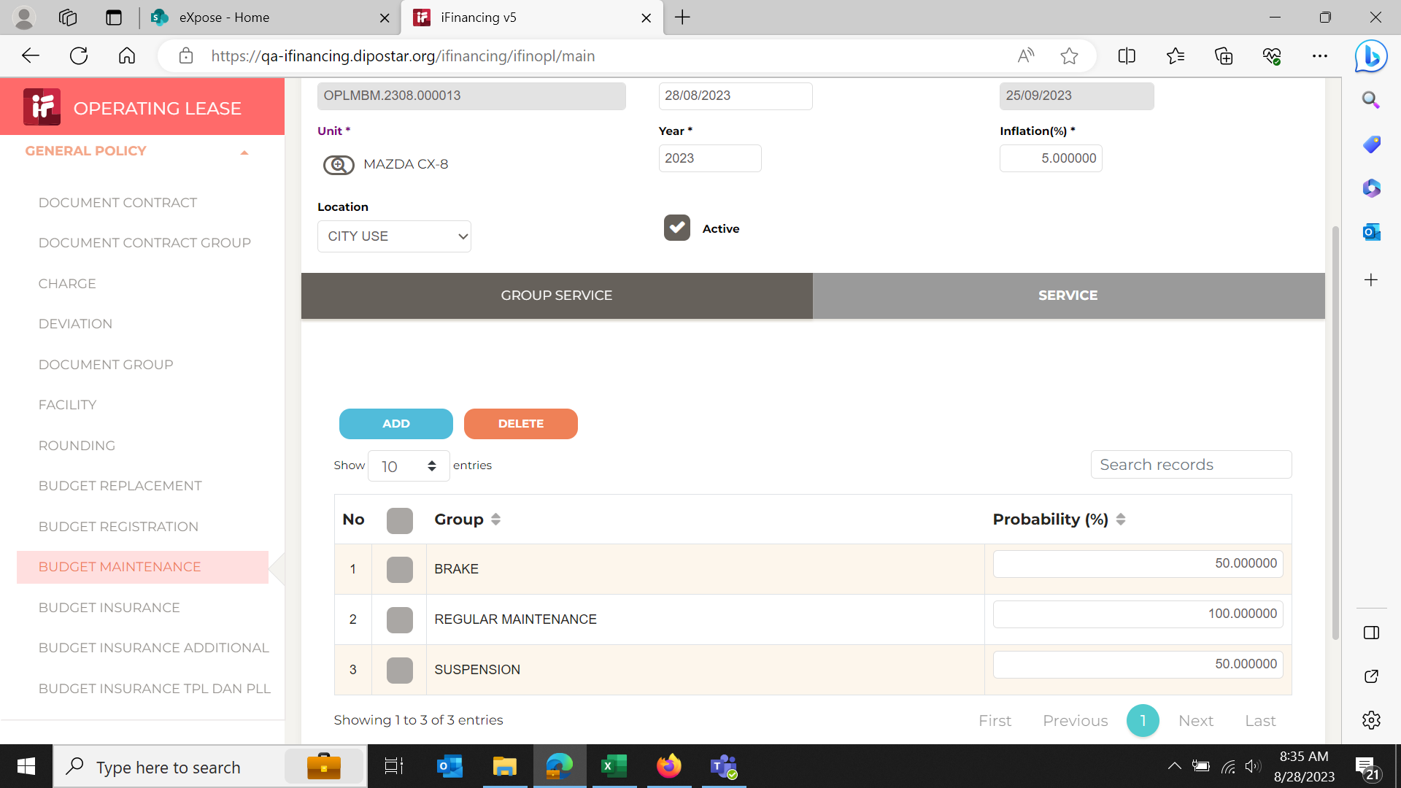
2

3
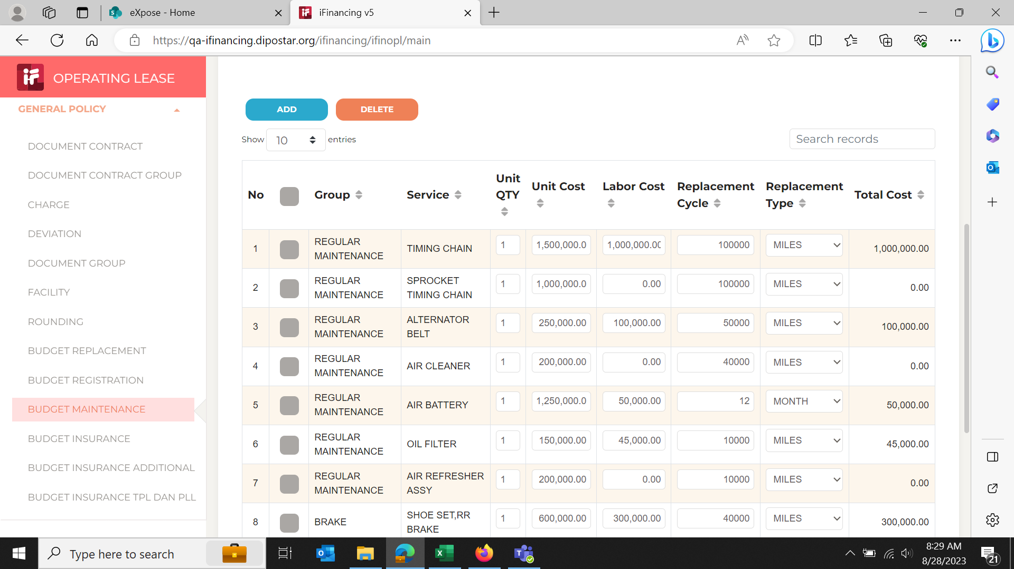

 |  |  | Tolong di show hasil perhitungan dari semua item yang sdh diiput, berapa nilai budget yang terbentuk

4

5

